Tabelle1
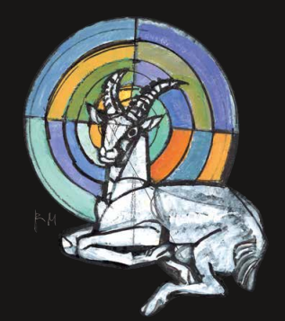 |  |  | Fr. 19.06.2026 bis So. 21.06.2026 |  |  |  |  | Lizenz-Nr.

Verein: |  | FS Bennwil |  |  |  |  |  |  | Kanton:
Name, Vorname:
Strasse Nr.
PLZ/Ort: |  |  |  |  |  | Telefon:

Geburtsdatum: |  |  |  |  | B-Mitglied |  | männlich |  |  | weiblich
 |  | Tag Monat Jahr
Anzahl bzw. an- kreuzen | Nr. | Stichbezeichnung | Preis | Total Fr. | Scheibe; Programm | Schüsse pro Passe | Schüsse total
 |  | Übungskehr | 7.50 | Fr. 0.00 | A10: 5 EF | 5 | 0 | Rangeurberechtigung: für je 1 - 20 Schüsse = 1 Rangeur Meisterschaften: Liegend = 4 Rangeure
 |  | Verein | 18.00 | Fr. 0.00 | A10; 6 EF/4 SF | 10 | 0
 |  | Kunst | 26.00 | Fr. 0.00 | A100; 5 EF | 5 | 0
 |  | Militär | 26.00 | Fr. 0.00 | A100; 4 EF | 4 | 0
 |  | Auszahlung | 26.00 | Fr. 0.00 | A10; 6 EF | 6 | 0
 |  | Serie | 26.00 | Fr. 0.00 | A10; 6 SF | 6 | 0
 |  | Steinbock | 26.00 | Fr. 0.00 | A10; 3EF/ 3 SF | 6 | 0
 |  | Rhein | 26.00 | Fr. 0.00 | A10; 5 EF/ 3 SF | 8 | 0
 |  | Kranz | 16.00 | Fr. 0.00 | A10; 6 EF | 6 | 0
 |  | Ehrengaben | 16.00 | Fr. 0.00 | A100; 3 EF | 3 | 0
 |  | Veteran | 26.00 | Fr. 0.00 | A100; 5 EF | 5 | 0
 |  | Nachwuchs | 15.00 | Fr. 0.00 | A10; 5 EF/ 3 SF | 8 | 0
 |  | Nachdoppel | 7.50 | Fr. 0.00 | A100; 2 EF | 2 | 0
 |  | Liegend-Meisterschaft | 93.00 | Fr. 0.00 | A10; 60 EF | 60 | 0 | Schüsse der Meisterschaften nicht zur Rangeurberechnung verwenden
 |  | Eröffnungs- schiessen | 82.00 | Fr. 0.00 | A10; 30 SF | 32 | keine Rangeure
Schiessbüchlein |  |  |  | Fr. 28.00 | Schüsse total |  | 0
 |  | Betrag total inkl.MWST |  | Fr. 28.00
 |  |  |  |  |  |  |  | Rangeur "Meisterschaft"
Eröffnungsschiessen: Donnerstag, 4. Juni 2026 nach Einteilung, neu in 4 Minuten |  |  |  |  |  |  |  | Rangeure "Stiche"

Schiessplatz: |  | Davos
 |  | Thusis
 |  | Domat/Ems und Umgebung (Tamins, Bonaduz, Rothenbrunnen)

Ich komme: |  | 1 Tag ohne Übernachtung
 |  | 2 Tage mit 1 Übernachtung
 |  | 3 Tage mit 2 Übernachtungen

Anmeldung bis Samstag, 18. Oktober 2025 an Fredy Brechbühl, E-Mail: fredybrechbuehl@bluewin.ch

